Sayfa1
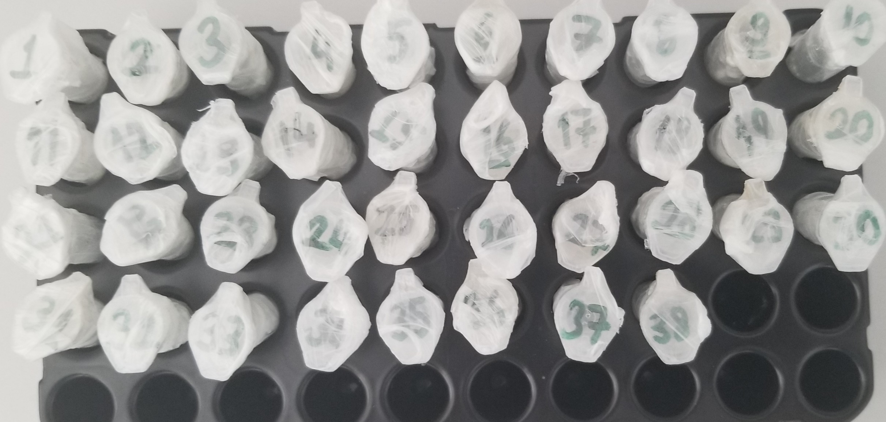
Numune Adı | TAS(mmol/L) | TOS (µmol/L) | OSI
Numune-1 | 0.96 | 0.75 | 0.078
Numune-2 | 0.2 | 0.71 | 0.355
Numune-3 | 6.82 | 0.52 | 0.008
Numune-4 | 5.16 | 0.31 | 0.006
Numune-5 | 2.53 | 0.03 | 0.001
Numune-6 | 0 | 0.08 | #DIV/0! | Bu çalışmada "Relassay" marka kitler kullanılmıştır.
Numune-7 | 6.25 | 0.82 | 0.013 | Kullanılan cihaz: Mindray marka BS300 model tam otomatik biyokimya cihazı
Numune-8 | 5.42 | 0.38 | 0.007
Numune-9 | 0.42 | 0.32 | 0.076
Numune-10 | 1.94 | 0.45 | 0.023
Numune-11 | 5.4 | 0.61 | 0.011
Numune-12 | 6.25 | 0.04 | 0.001
Numune-13 | 1.04 | 0.01 | 0.001
Numune-14 | 1.62 | 0.65 | 0.040
Numune-15 | 1.25 | 0.55 | 0.044
Numune-16 | 1.97 | 0.66 | 0.034
Numune-17 | 4.72 | 0.07 | 0.001
Numune-18 | 6.05 | 0.09 | 0.001
Numune-19 | 1.88 | 0.78 | 0.041
Numune-20 | 0 | 0.26 | #DIV/0!
Numune-21 | 8.05 | 0 | 0.000
Numune-22 | 8.27 | 0.49 | 0.006
Numune-23 | 0.36 | 0.13 | 0.036
Numune-24 | 1.9 | 0.14 | 0.007
Numune-25 | 0 | 0.48 | #DIV/0!
Numune-26 | 0.51 | 1.19 | 0.233
Numune-27 | 3.87 | 0 | 0.000
Numune-28 | 7.16 | 0 | 0.000
Numune-29 | 0.61 | 0.18 | 0.030
Numune-30 | 2.7 | 0.42 | 0.016
Numune-31 | 8.34 | 0.23 | 0.003
Numune-32 | 8.6 | 0.07 | 0.001
Numune-33 | 2.32 | 0.1 | 0.004
Numune-34 | 2.5 | 0.04 | 0.002
Numune-35 | 0.62 | 0.29 | 0.047
Numune-36 | 0.95 | 0.44 | 0.046
Numune-37 | 6 | 0.07 | 0.001
Numune-38 | 5.35 | 0.51 | 0.010

TAS testi eksi sonuçlar alınmıştır. Mevcut numunelerden serum havuzu oluşturularak tekrar kalibrasyon yapıldıktan sonra yukardaki sonuçlar elde edilmiştir.

